Sheet1
 | Total Geral | Total de Até 14 anos | Até 14 anos |  |  | Total de 15 a 17 anos | 15 a 17 anos |  |  | Total de 18 a 19 anos | 18 a 19 anos |  |  |  | Total de 20 a 24 anos | 20 a 24 anos |  |  |  | Total de 25 a 29 anos | 25 a 29 anos |  |  |  | Total de 30 a 34 anos | 30 a 34 anos |  |  |  | Total de 35 a 39 anos | 35 a 39 anos |  |  |  | Total de 40 anos ou mais | 40 anos ou mais
Localidade da Escola |  |  | Estadual | Municipal | Privada |  | Estadual | Municipal | Privada |  | Federal | Estadual | Municipal | Privada |  | Federal | Estadual | Municipal | Privada |  | Federal | Estadual | Municipal | Privada |  | Federal | Estadual | Municipal | Privada |  | Federal | Estadual | Municipal | Privada |  | Federal | Estadual | Municipal | Privada
Salvador | 71,320 | 184 | 9 | 171 | 4 | 10,217 | 5,572 | 4,594 | 51 | 12,869 | 4 | 10,389 | 2,023 | 453 | 16,999 | 24 | 14,050 | 1,741 | 1,184 | 5,999 | 20 | 4,183 | 900 | 896 | 5,065 | 18 | 3,172 | 1,130 | 745 | 4,994 | 29 | 2,778 | 1,560 | 627 | 14,993 | 51 | 6,528 | 7,380 | 1,034

Faixa Etária |  | Dependência Administrativa

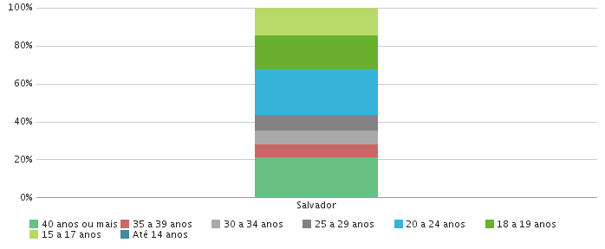 |  |  |  |  |  |  |  |  |  |  | 